상품제안서
협립75 안전버튼 컬러암막 | 상품코드: S44535

 |  |  |  |  |  |  | 02-713-8555 | www.synergygift.co.kr
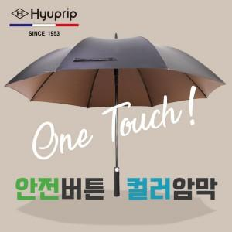

【상세/제작정보】 | <p><span style="font-size: 14pt;"></span><span style="font-size: 18.6667px;">※ 실크1도 선택시 손잡이 인쇄 됩니다.</span><span style="font-size: 14pt;">​</span></p>

【인쇄/포장옵션】 | 실크, 원단실크1도 / 포장불가능

【공급단가】 | 수량 | 30~ | 100~ | 300~ | 500~ | 1,000~
*VAT별도 | 단가 | 12,700원 | 12,300원 | 11,900원 | 11,200원 | 11,000원

【상품 URL】 | https://www.synergygift.co.kr:443/src/goods_detail.php?gdno=44535

